보고서
3조 강원 시설채소 스마트팜 빅데이터 수집 주간일지

 |  |  |  |  | 조사자 : 원준용, 홍승표
□ | 조사일 : | 2025-03-24 | 13 주차 | 조사농가 : 김관섭 / 지역 : 평창군 / 작목 : 파프리카

1. 농가 기본현황
가. | 정식일 : | 2025-02-20
나. | 조사품종: | 0
다. | 환경데이터 : | 프리바
라. | 재배면적 : | 0평 | 재배주수: | 0 | 줄기밀도 : | 0.0 stems/m2
마. | 배지종류 : | 코코피트 | 사용연한: | 1년

2. 관리상태
가. | 생육상태 : | 양호
나. | 환경상태 : | 온도 28.9℃, 습도 56.9%
다. | 특이사항 : | 환경제어기 프리바

3. 생육현황
가. | 생육통계 |  |  |  |  | 정식 후 32일 경과, 약 5주차
구분 |  | 2025-03-24 |  | 2025-03-24 |  | 증감
초장(cm) |  | 64.2 |  | 64.2 |  |  | 0.0
생장길이(cm) |  | 0.0 |  | 0.0 |  |  | 0.0
엽수(개) |  | 3.3 |  | 3.3 |  |  | 0.0
줄기굵기(mm) |  | 8.7 |  | 8.7 |  |  | 0.0
화방높이(cm) |  | 19.5 |  | 19.5 |  |  | 0.0
개화마디(마디) |  | 2.2 |  | 2.2 |  |  | 0.0
착과마디(마디) |  | 0.1 |  | 0.1 |  |  | 0.0
열매마디(마디) |  | 0.0 |  | 0.0 |  |  | 0.0
수확마디(마디) |  | 0.0 |  | 0.0 |  |  | 0.0
개화수(개) |  | 1.2 |  | 1.2 |  |  | 0.0
착과수(개) |  | 0.0 |  | 0.0 |  |  | 0.0
열매수(개) |  | 0.0 |  | 0.0 |  |  | 0.0
수확수(개) |  | 0.0 |  | 0.0 |  |  | 0.0
생장길이 0cm 동일, 줄기굵기 0mm 동일, 화방높이 0cm 동일, 개화마디 0마디 동일, 착과마디 0마디 동일, 착과수 0개 동일, 열매수 0개 동일, 수확수 0개 동일

나. | 생육상황

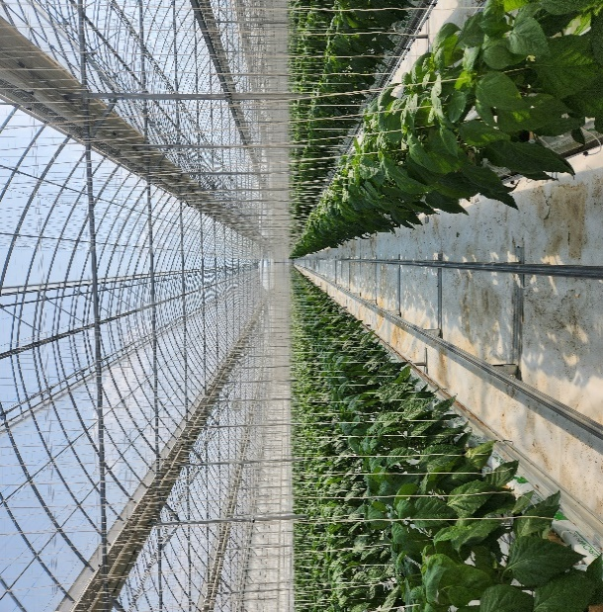 |  |  | 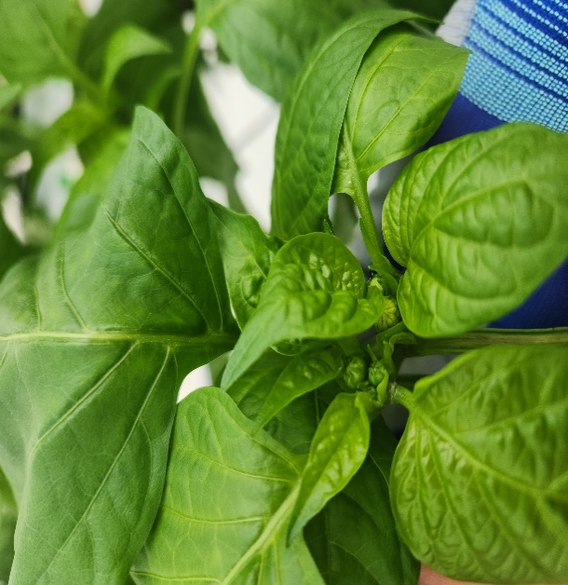 |  |  | 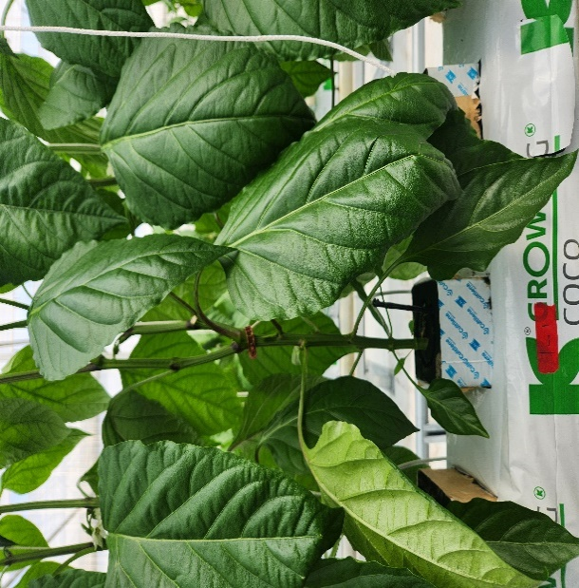

재배전경 |  |  | 1-1 개체생장점 사진 |  |  | 1-1 개체 마디 진행상황

4. 특이사항

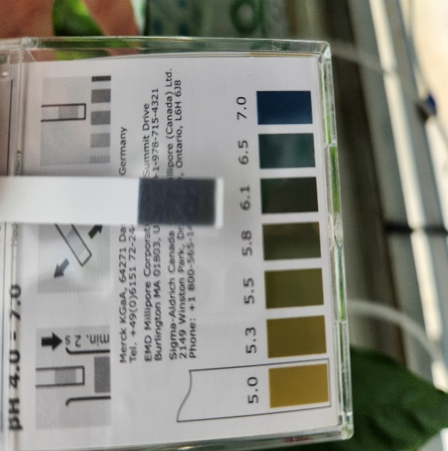 |  |  | 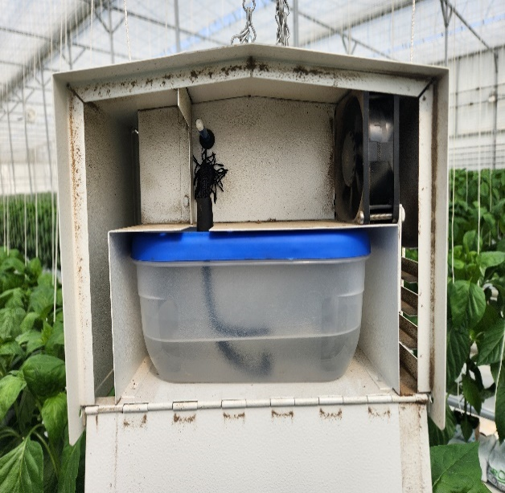 |  |  | 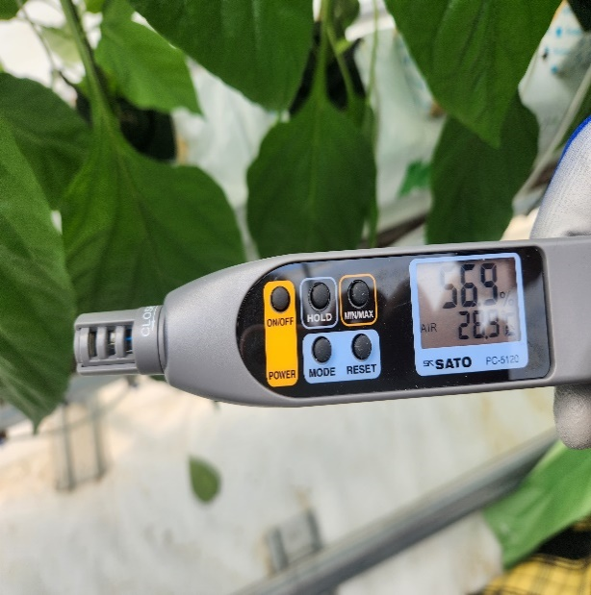

pH |  |  | 백엽상 내부 |  |  | 온습도
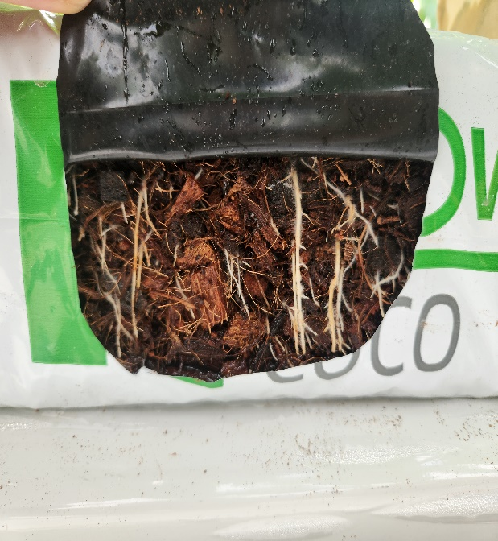 |  |  | 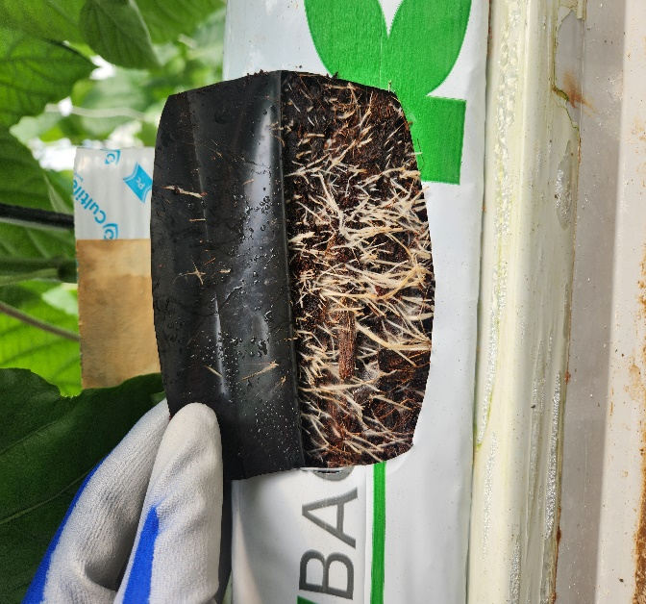 |  |  | 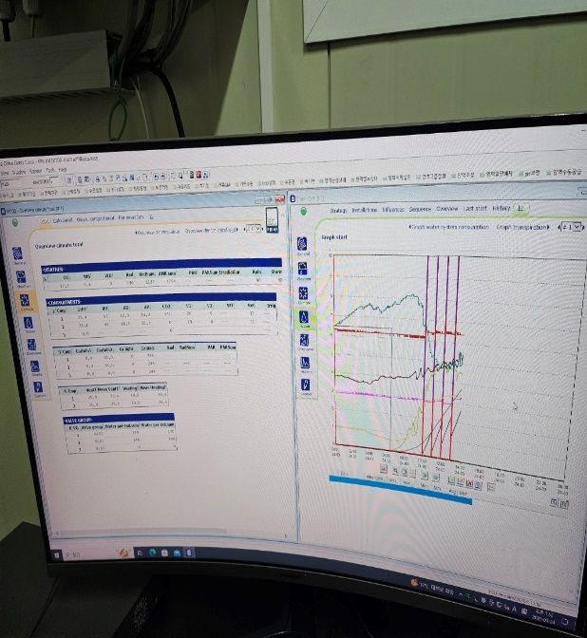

1 개체 근권부 사진(좌) |  |  | 1개체 근권부 사진(우) |  |  | 특이사항

